Hoja1
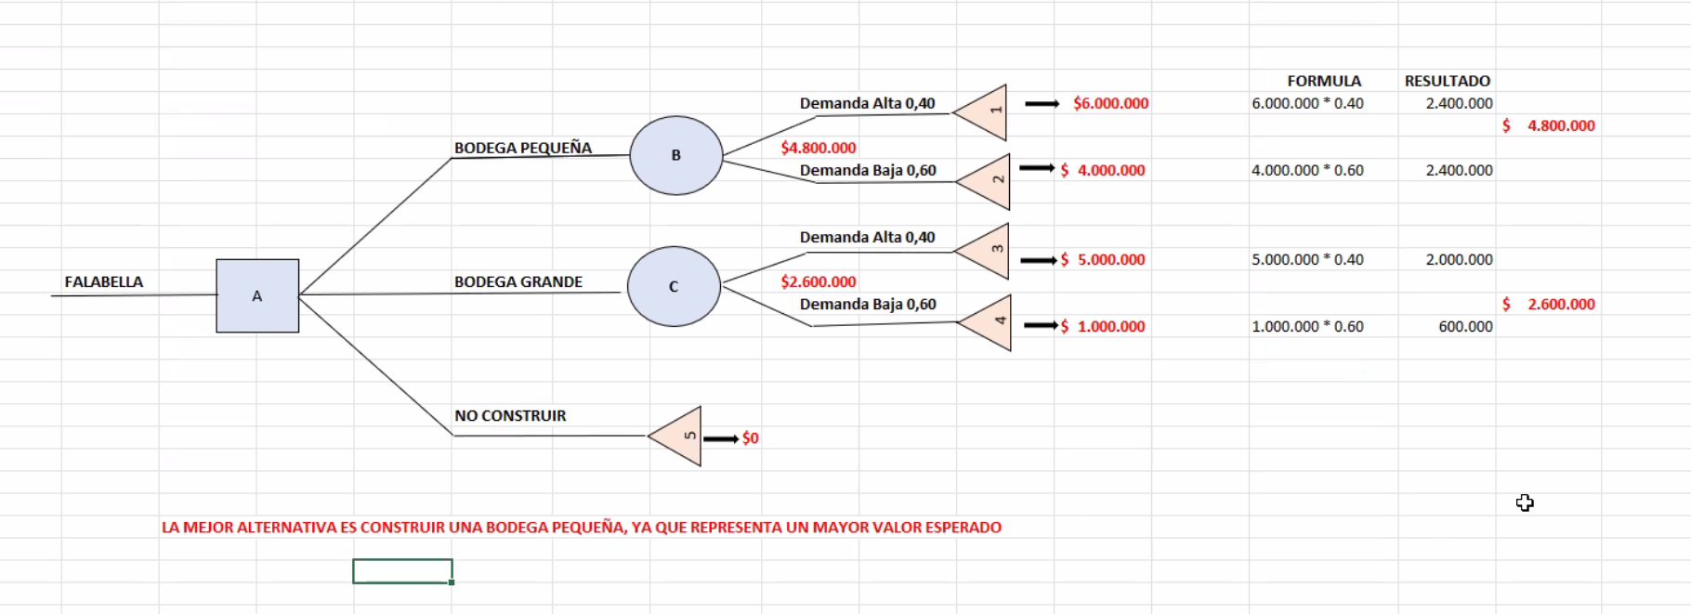
1
B

A
C
FALABELLA

1

